CollectiveAccess
Image | Object | Description | Date
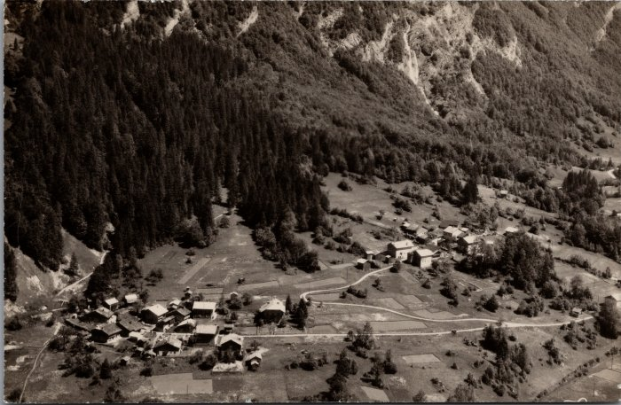 | Les villages du Crot et de l’Echarny (2-2385) | Les villages du Crot et de l’Echarny

